左座椅总成首页
 |  |  |  |  |  |  |  |  |  |  |  |  |  |  | 版本：0/A 识别号：GR/ZY/BOM-2022-05-001
编号：GR-21-01-23
车型 |  | 成都王牌V7 |  | 成都王牌V7左座椅总成EBOM清单 |  |  |  |  |  |  |  |  |  | 编制 | 审核 | 标准化 | 批准 | 页次 | 日 期
 |  |  |  | (首页 ) |  |  |  |  |  |  |  |  |  |  |  |  |  | 1/1 | 20240508
图示 |  |  | NO. |  |  | 件名 |  |  | 产品描述 |  |  |  |  | 单台用量 | 车型配置 |  | 备注
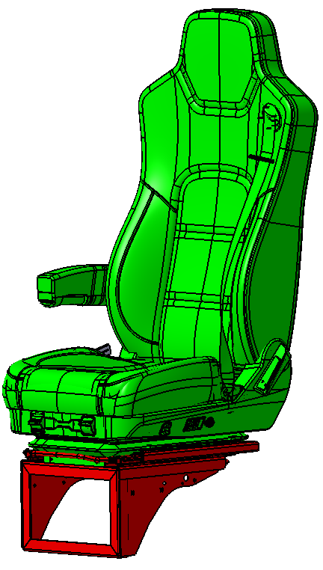 |  |  | 1 | SHT0017288 |  | 左座椅总成（工程车） |  |  | 气囊减震、前后调节、气动升降、靠背调节、三点式安全带 |  |  |  |  | 1 | 2.1 D 平台 |  | EZ164251000001
 |  |  | 2 | SHT0017289 |  | 左座椅总成（公路车） |  |  | 气囊减震、前后调节、气动升降、靠背调节、三点式安全带、右扶手、腰部支撑、速升速降、阻尼调节 |  |  |  |  | 1 | 2.1 D 平台 |  | EZ164251000002
 |  |  | 3 | SHT0017290 |  | 左座椅总成（豪华版） |  |  | 气囊减震、前后调节、气动升降、靠背调节、三点式安全带、右扶手、腰部支撑、速升速降、阻尼调节、单通风 |  |  |  |  | 1 | 2.1 D 平台 |  | EZ164251000003
 |  |  | 4 | SHT0017291 |  | 左座椅总成（工程车，无忧换挡） |  |  | 气囊减震、前后调节、气动升降、靠背调节、三点式安全带、无忧换挡 |  |  |  |  | 1 | 2.1 D 平台 |  | EZ164251000006
 |  |  | 5 | SHT0017292 |  | 左座椅总成（公路车，无忧换挡） |  |  | 气囊减震、前后调节、气动升降、靠背调节、三点式安全带、无忧换挡、腰部支撑、速升速降、阻尼调节 |  |  |  |  | 1 | 2.1 D 平台 |  | EZ164251000007
 |  |  | 6 | SHT0017293 |  | 左座椅总成（豪华版，无忧换挡） |  |  | 气囊减震、前后调节、气动升降、靠背调节、三点式安全带、无忧换挡、腰部支撑、速升速降、阻尼调节、单通风 |  |  |  |  | 1 | 2.1 D 平台 |  | EZ164251000008
变更履历
No | 日期 |  | 零件号 | 零件名称 | 变更内容 |  | 变更原因 | 变更来源 |  | No | 日期 | 零件号 | 零件名称 | 变更内容 |  | 变更原因 |  | 变更来源
1 |  |  |  |  |  |  |  |  |  |  |  |  |  |  |  |  |  | 设计
2 |  |  |  |  |  |  |  |  |  |  |  |  |  |  |  | 根据成都工厂要求，不通风靠背面套合并为1个，不区分是否带扶手，同时取消面套标识 |  | 工厂
3 |  |  |  |  |  |  |  |  |  |  |  |  |  |  |  | 工厂要求取消面套上缝纫标识 |  | 工厂
4 |  |  |  |  |  |  |  |  |  |  |  |  |  |  |  | 工厂要求座椅标识单独供货 |  | 工厂
5 |  |  |  |  |  |  |  |  |  |  |  |  |  |  |  | 工厂要求座椅标识单独供货 |  | 工厂
6 |  |  |  |  |  |  |  |  |  |  |  |  |  |  |  | 工厂要求座椅标识单独供货 |  | 工厂
7 |  |  |  |  |  |  |  |  |  |  |  |  |  |  |  | 工厂要求 |  | 工厂
8 |  |  |  |  |  |  |  |  |  |  |  |  |  |  |  | 工厂要求 |  | 工厂
9 |  |  |  |  |  |  |  |  |  |  |  |  |  |  |  | 工厂要求取消面套上缝纫标识，不区分是否通风 |  | 工厂
10 |  |  |  |  |  |  |  |  |  |  |  |  |  |  |  | 工厂要求 |  | 工厂
11 |  |  |  |  |  |  |  |  |  |  |  |  |  |  |  | 前期缺失 |  | 设计
12 |  |  |  |  |  |  |  |  |  |  |  |  |  |  |  | 前期缺失 |  | 设计
13 |  |  |  |  |  |  |  |  |  |  |  |  |  |  |  | 前期借用错误 |  | 设计
14 |  |  |  |  |  |  |  |  |  |  |  |  |  |  |  | 依据ECN0004283 |  | 设计
15 |  |  |  |  |  |  |  |  |  |  |  |  |  |  |  | 前期借用错误 |  | 设计
16 |  |  |  |  |  |  |  |  |  |  |  |  |  |  |  | 客户要求 |  | 客户

